关系图
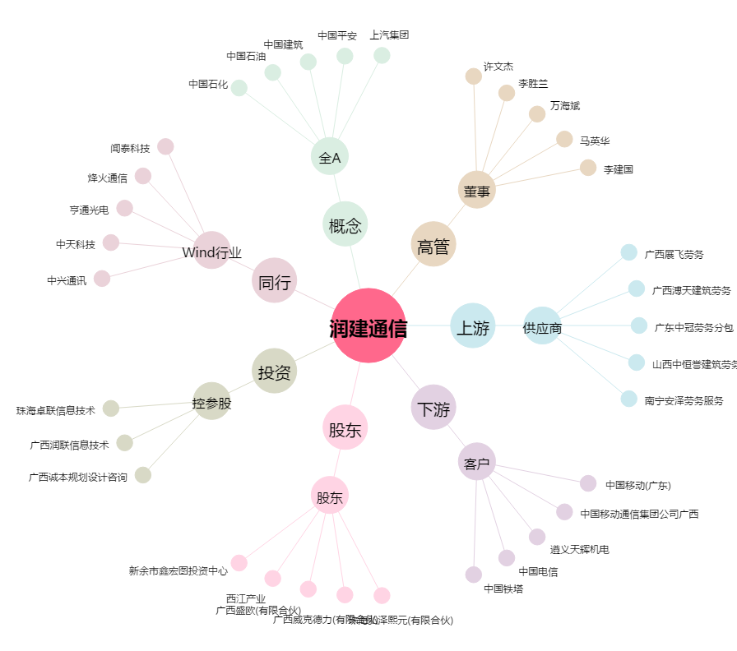
润建通信[002929.SZ] - 关系概览图

